要項
 | 第5回アースBCバドミントン大会 団体戦
 | 実 施 要 項

1 | 主 催 | アースBC

2 | 後 援 | スマッシュライン熊谷

3 | 期 日 | 令和8年11月21日(土) 開場9：00

4 | 会 場 | 伊勢崎市 あずま体育館(6面) 〒379-2222 群馬県伊勢崎市田部井町３丁目２０９０

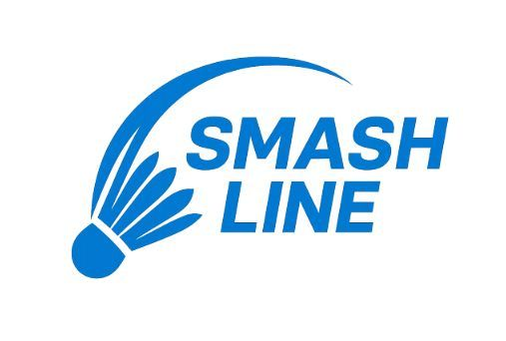
5 | 種 別 | 団体戦
 |  | 男子ダブルス・女子ダブルス・混合ダブルス
 |  | チーム編成は1チーム最低4名～8名以内
 |  | 最低4名の場合、男子２名・女子2名編成

6 | 競技方法 | Aクラス | 上級者 |  | Cクラス | 初級者
 |  | Bクラス | 中級者 |  | Dクラス | 初心者
 |  | 予選リーグ後、決勝トーナメント戦を行う

7 | 参加資格 | オープン 小学生から参加可

8 | 参 加 料 | 1チーム 12000円 (大会当日、代表者が会場受付に納入)

9 | 参加制限 | 定員24チーム

10 | シャトル | 大会本部から支給します。

11 | 申込方法 | 申込み用紙に必要事項を記入の上、メールにて申込み願います
 |  | メール：smash.line.kumagaya@gmail.com
 |  | メール件名に【チーム名】の記載をしてください。
 |  | ※定員になり次第、締め切り日前に申し込みを締め切らせていただくことがあります。

12 | 参加申込 | 申込み締切日 令和8年10月30日（金）18：00

13 | 表 彰 | ○各種目１位～3位のチームに、大会本部より賞状を授与します。

14 | そ の 他 | 〇要項の内容は現時点での予定のため、今後変更が生じる場合があります。
 |  | 〇選手の負傷等については応急処置を行いますが、その後についての責任は負
 |  | えません。
 |  | 〇盗難・紛失等に関する責任は負えませんので、各自で貴重品管理を徹底して
 |  | ください。
 |  | 〇当日メンバー変更可能です。

15 | お問合せ | スマッシュライン熊谷 |  | smash.line.kumagaya@gmail.com

